1. INFORMATION SHEET
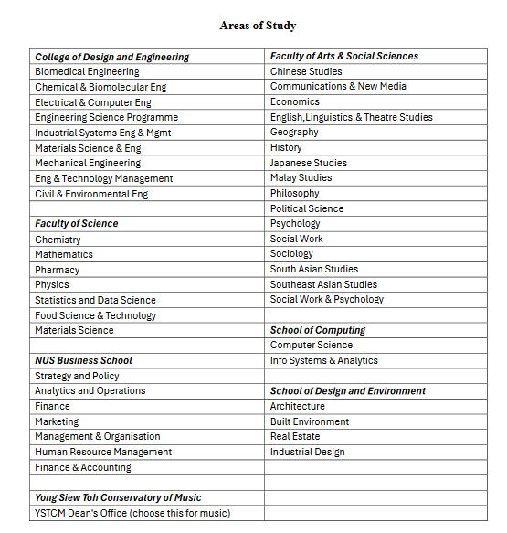
INFORMATION SHEET

S/N | Name (full name as in passport) *Must be identical to passport name for student's pass registration | Gender | Current Cumulative GPA | Home University *Please spell out in full | Area of Study During DiscoverNUS *Department(s) student plans to take the majority of modules from * Choose one of areas in the table below | Year of Study During Exchange | Student University Email Address *Students should use their home university email address (same email provided here) instead of their personal email address when submitting their online application
1 |  |  |  |  |  | 3

